حپترو
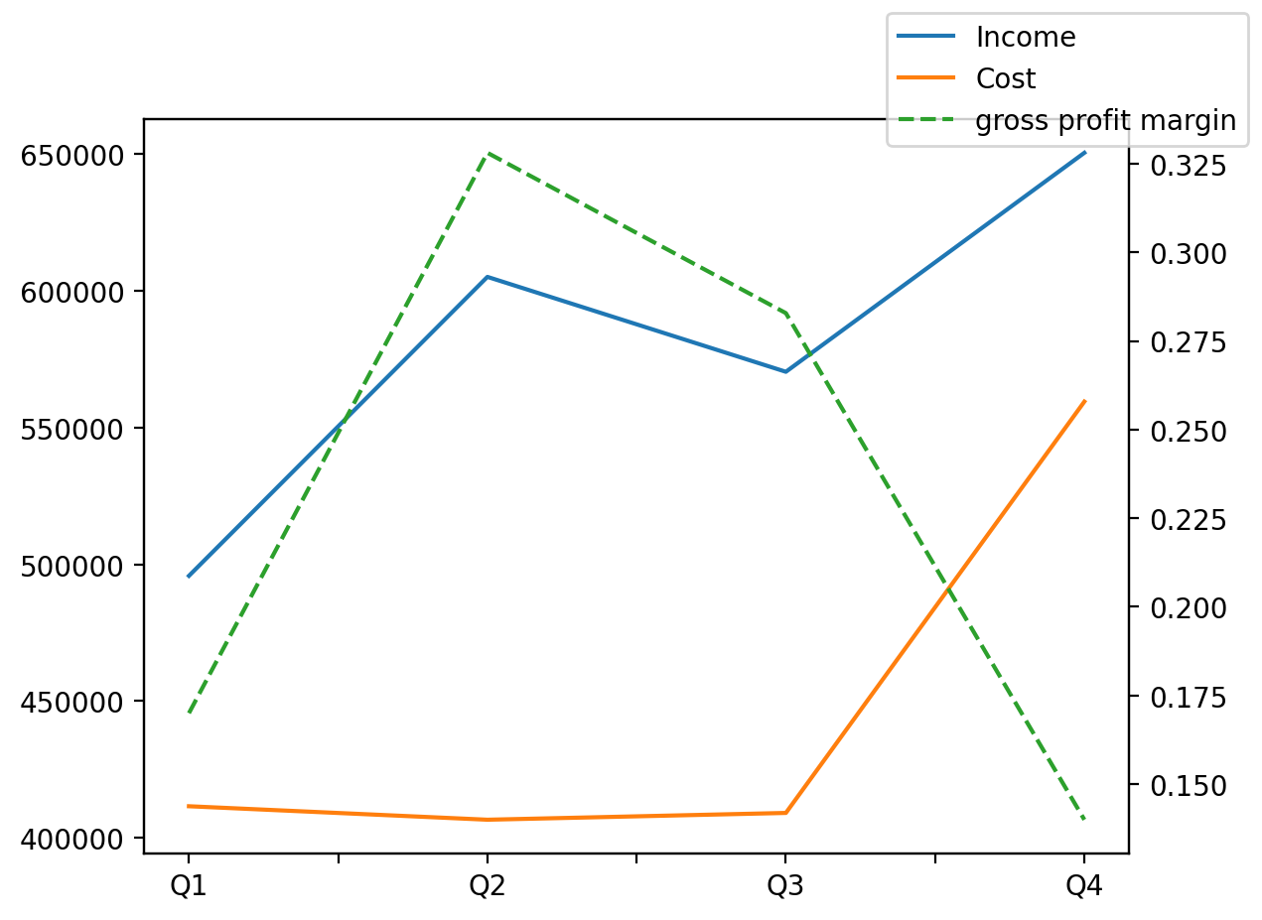
1402/12/29 | Q1 | Q2 | Q3 | Y | Q4 | Q2 / Q1 | Q3 / Q2 | Q4 / Q3
درآمد های عملیاتی | 495819 | 605161 | 570447 | 2321970 | 650543 | 0.2205280556 | -0.057363247136 | 0.14040918788
بهای تمام شده | -411548 | -406618 | -409102 | -1786807 | -559539 | -0.011979161604 | 0.0061089277897 | 0.36772491946
سود(زیان)ناخالص | 84271 | 198543 | 161345 | 535163 | 91004 | 1.356006218 | -0.1873548803 | -0.43596640739
سود(زیان)عملیاتی | 21488 | 195440 | 89504 | 290727 | -15705 | 8.0953090097 | -0.54203847728 | -1.1754670182
سود(زیان)خالص | 17297 | 140143 | 55914 | 198196 | -15158 | 7.1021564433 | -0.60102181343 | -1.2710948957
هزینه های عمومی اداری فروش |  |  | -71841 | -316901 | -106741 |  |  | 0.48579501956
سایر درآمدهای غیر عملیاتی |  |  | -17290 | -55522 | -3857 |  |  | -0.77692307692

